Лист1
Наименование | Описание | Фото | Видео
Yeelight LED Ceiling Light | Лампа подключается к стандартной электросети. Внутри находятся 240 диодов производства Limiteds/OSRAM, которые обеспечивают световой поток на уровне 1800 люмен при цветовой температуре 4000 К. Температура света можно изменять в пределах от 2700 до 6500 К, что позволяет получить как очень «теплый» желтый свет, так и максимально «холодный» бело-синий. Яркость изменяется от 0,1 до 1800 люмен. Максимальное энергопотребление — 28 Вт, в режиме простоя, когда лампа подключена к домашней сети Wi-Fi и по Bluetooth к пульту — 1,3 Вт. | 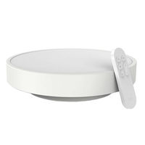 | https://www.youtube.com/watch?v=ezfsI05k0Cg
Yeelight LED Ceiling Light 480mm (Galaxy) (Звездная) | Лампа Yeelight с коэффициентом цветопередачи Ra 95, поддержкой 16 миллионов цветовых оттенков, яркостью от 2200 до 3500 люменов и регулировкой цветовой температуры в пределах 2700К-6000К, позволит настроить максимально равномерное освещение, создав «сказочное» пространство своей мечты. Настройка яркости в 0.1 люмен позволит «превратить» светильник в луну, которая создаст максимально комфортные условия для того, чтобы вы быстро уснули. Так же, вы можете настроить подобную яркость для просмотра кинофильмов или чтобы комфортно передвигаться в пределах комнаты. Yeelight Smart LED Ceiling Light посредством Bluetooth соединения может быть связан с вашим умным браслетом и считывать с его помощью состояние вашего организма, в т.ч. контролировать цикла сна. Ориентируясь на них, светильник включает тот или иной режим освещения. Теперь нет необходимости вставать с нагретой кровати и выключать свет перед сном – все произойдет автоматически, как только поступят соответствующие сигналы. Плотно прилегающие части конструкции обеспечивают степень защиты IP50 и эффективно решают проблему скапливания пыли и насекомых внутри плафона. Вам больше не придется волноваться о таких пустяках. | 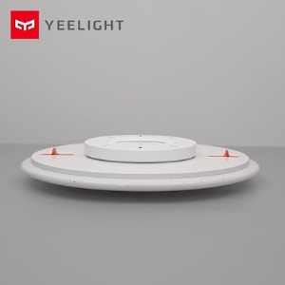 | https://www.youtube.com/watch?v=_DpkubT9z6k&t=50s
Yeelight LED Ceiling Light 650mm (White) | Yeelight LED Ceiling Light – весьма эргономичная потолочная лампа обладающая универсальный дизайном, способна обеспечить качественное и приятное освещение в вашем доме. В потолочном светильнике Yeelight применяется светодиоды с высоким показателем цветопередачи (коэффициент Ra 95), обеспечивающие более естественный для привычного восприятия свет, без искажения цветов. Специальный соединительный блок способствуют быстрой установки лампы или ее демонтажа при переезде или ремонте в квартире. Yeelight LED Ceiling Light – это умное освещение. Ведь лампа управляется со смартфона, с помощью которого вы сможете настроить наиболее комфортный свет, как для повседневного времяпровождения так и для разных торжественных событий. Плотно прилегающие части конструкции обеспечивают степень защиты IP50 и эффективно решают проблему скапливания пыли и насекомых внутри плафона. Вам больше не придется волноваться о таких пустяках. | 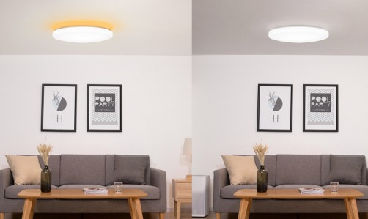 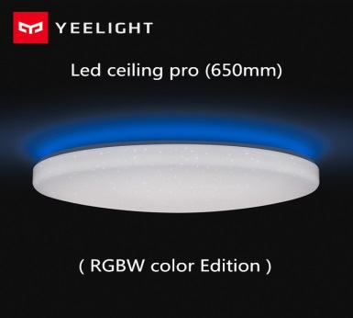 | https://www.youtube.com/watch?v=UNoQE7fwA6w
YEELIGHT LED Desk Lamp(Standard) | Работая над Yeelight LED Table Lamp, дизайнеры стремились создать практичное, но в то же время изящное устройство. Расположенный на тонкой и длинной ножке широкий рожок создает не только большой световой поток, но и неповторимый дизайн всего устройства. Лампа оснащена 60 светодиодами разной температуры света (30 с теплым светом и 30 с холодным, установлены поочередно) с возможностью настраивать температуру света в пределах 2700К-6500К (Широкий диапазон). Встроенный литий-ионный аккумулятор емкостью 2000 мАч (Стандарт GB3 1241) обеспечивает до 5 часов работы лампы в нормальном режиме. Вы можете взять ее с собой куда угодно – в общежитие, библиотеку, на работу или на улицу, и она никогда не оставит Вас в темноте. | 
YEELIGHT LED Desk Lamp (Regargable) Заряжаемая |  | 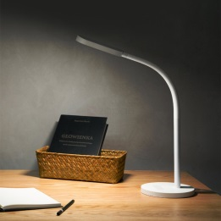 | https://www.youtube.com/watch?v=K4rw7L06YYs
Yeelight Ambient Lamp | Candela - единственная в мире интеллектуальная свеча, использующая новейшую технологию Bluetooth (BLE) Mesh, сочетающую теплый комфорт при свечах с удобством и контролем умных технологий. Технология BLE Mesh позволяет до 30 000 устройств Candelas взаимодействовать друг с другом. Встроенная батарея 2100 мАч позволяет лампе работать около 8 часов без подзарядки, а в режиме ожидания - около 3 месяцев. Устройство как нельзя кстати пригодится и в путешествиях, и в создании романтической обстановки или атмосферы праздника. | 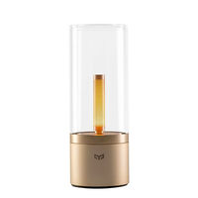 | https://www.youtube.com/watch?v=DuIW9GxrILI

